nomor 4
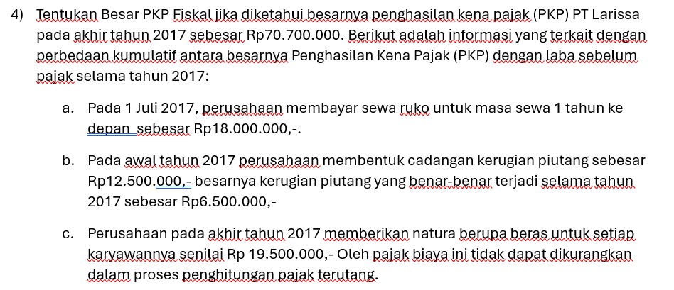

1) | a) |  | Perusahaan komersial | Pajak fiskal | Perbedaan
 |  | Beban Sewa | 9,000,000 | 18,000,000 | (9,000,000)

 | b) | Liabilitas pajak ditangguhkan

2) | a) |  | Perusahaan komersial | Pajak fiskal | Perbedaan
 |  | Beban kerugian piutang | 12,500,000 | 6,500,000 | 6,000,000

 | b) | Aset pajak ditangguhkan

3) | a) |  | Perusahaan komersial | Pajak fiskal | Perbedaan
 |  | Beban natura | 19,500,000 | - | 19,500,000

 | b) | Tidak masuk aset dan liabilitas pajak ditangguhkan , tapi masuk ke perbedaan permanen perusahaan

4) | Laba sebelum pajak 2020 |  |  |  | 70,700,000 | +

 |  |  | Penghasilan kena pajak (PKP) 2020 |  | 87,200,000

nomor 5
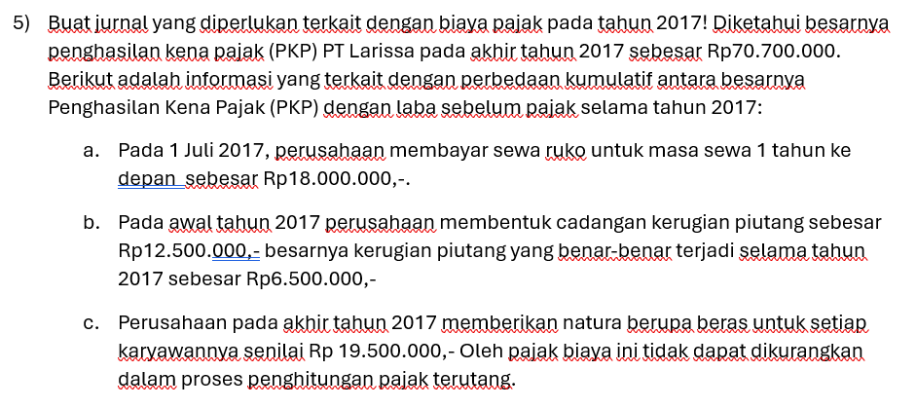

5) | Beban pajak |  | 22,550,000
 | Aset pajak ditangguhkan |  | 1,500,000
 |  | Kewajiban pajak ditangguhkan |  | 2,250,000
 |  | Utang pajak |  | 21,800,000

nomor 6
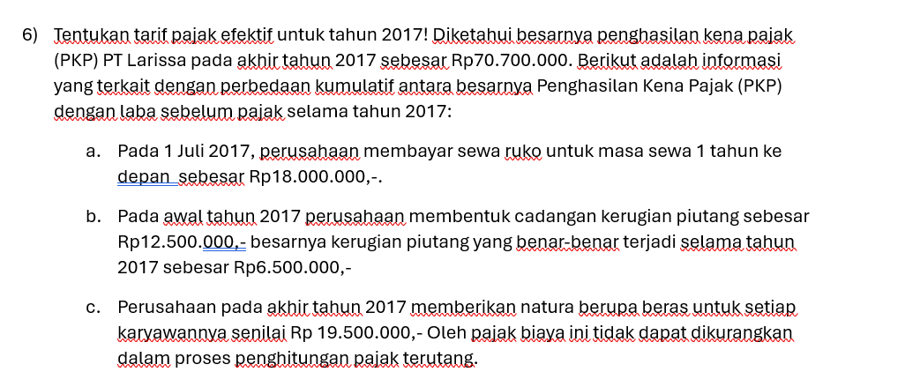

6) | Tarif pajak efektif = | BEBAN PAJAK
 |  | LSP

 | = | 22,550,000 | = | 32%
 |  | 70,700,000

nomor 7
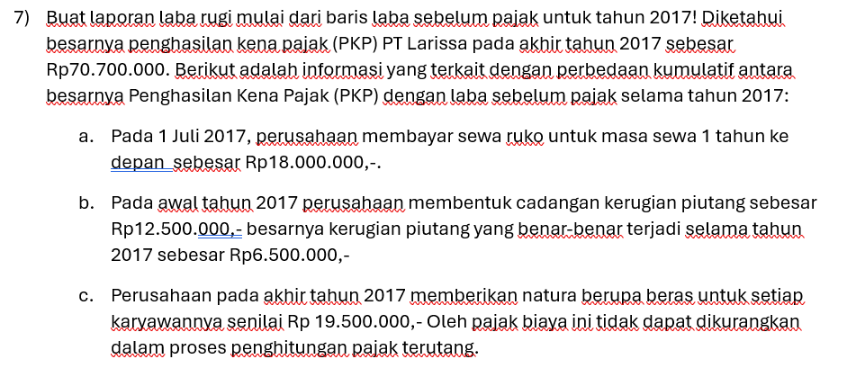

 | LAPORAN LABA RUGI
 | LABA SEBELUM PAJAK
7) | BEBAN PAJAK :
 |  | Kini (current year) |  |  | 21,800,000
 |  | Tangguhan | 2,250,000
 |  |  | 1,500,000 | (-)
 |  |  |  |  | 750,000 | (+)
 |  |  |  |  | BEBAN PAJAK |  | 22,550,000 | (-)
 |  |  |  |  | Net Income |  | 48,150,000

